Calcul des performances
bonetti rubinetterie valduggia s.r.l.
Loc. Molino Rastelli, 2 l IT-13018 Valduggia (VC) l Tel. +39 0163 48062 l Fax +39 0163 48188
http://www.brv.it l e-mail: info@brv.it l ISO 9001:2008 Cert. No. 0853/5
ModvFresh
Calcul des performances des modules hydrauliques pour la production de ECS: ModvFresh

Données à traiter (veuillez remplir les les cases bleues)

Température maxima du ballon de stockage | 55 | [ °C ]
La température maxima de l’eau à laquelle la source de chaleur arrive à charger uniformément le ballon.

Température froide à l’entrée | 10 | [ °C ]
La température de l’eau froide du réseau.

Température demandée. | 45 | [ °C ]
La température de l’eau chaude à l’usager.

Débit demandé | 10 | [ l/min ]
Le débit en continu à l’usager.

Capacité du ballon de stockage | 500 | [ l ]
Le volume d’eau contenue dans le ballon (ou dans une partie de ceci).

Puissance de la source de chaleur | 8 | [ kW ]
La puissance thermique nominale à la température d’exercise.

Température minima indispensable du ballon de stockage | 48.7 | [ °C ]
La température minima utile de l’eau du ballon, relevée du diagramme des performances du module hydraulique spécifique (*). Suivez les indications dans la feuille "Exemple lecture diagramme".

Données des performances calculées

Puissance débitée | 24.4 | [ kW ]
La puissance totale débitée par ModvFresh.

Energie employable | 13.2 | [ MJ ]
L’énergie garantie par le Δt du ballon

Temps d' écoulement | 13.5 | [ min ]
Le temps d' écoulement au débit et aux températures demandées.

Débit total | 134.8 | [ l ]
Le volume total de l’eau chaude débitée.

Temps de rétablissement | 27 | [ min ]
Le temps nécessaire pour aller de la température minima à la maxima du ballon.

Example lecture diagramme
bonetti rubinetterie valduggia s.r.l.
Loc. Molino Rastelli, 2 l IT-13018 Valduggia (VC) l Tel. +39 0163 48062 l Fax +39 0163 48188
http://www.brv.it l e-mail: info@brv.it l ISO 9001:2008 Cert. No. 0853/5
ModvFresh
Température minima indispensable du ballon de stockage:
comment la calculer à partir des diagrammes
Schéma d'example, qui n'est valable que pour le modèle ModvFresh 2 - 70 kW avec température de l'eau froide à l'entrée égale à 10°C
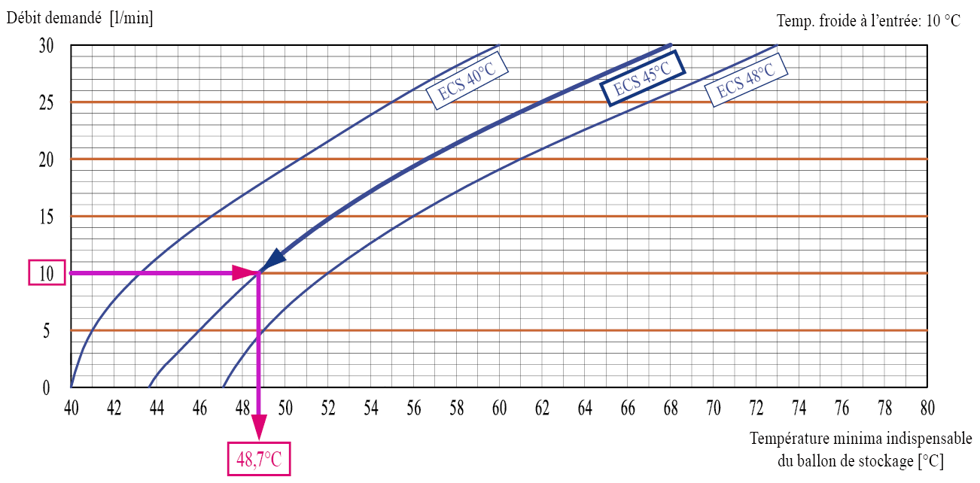
Dans cet exemple un débit de 10 l/min à une température de 45°C est demandé. En croisant la courbe de la température de l’ECS demandée, il en résulte que la température de départ doit être au moins 48,7°C. Il s'agit de la valeur à déclarer dans la cel "Température minima indispensable du ballon de stockage" du tableau Calcul des performances.
L'ensemble des schémas spécifiques pour chaque modèle de ModvFresh est disponible sur le site www.brv.it en saisissant les fiches des différents groupes (menù ModvlvS -> ECS instantanée).

